Biyokimya
Numune Adı | TAS(mmol/L) | TOS (µmol/L) | OSI | NOT
1. Çalışma- 1. Grup
Neslihan Çelik | 1.09 | 3.64 | 0.334 |  | Bu çalışmada "Relassay" marka kitler kullanılmıştır.
Ayşe Dilara İşleker | 1.02 | 4.23 | 0.415 |  | Kullanılan cihaz: Mindray marka BS300 model tam otomatik biyokimya cihazı
Sema Öztürk | 1.36 | 4.02 | 0.296
Simge Tekin | 1.03 | 3.51 | 0.341 |  | TAS: Total Antioxidant Status
Havvanur Türkalp | 1.27 | 4.27 | 0.336 |  | TOS: Total Oxidant Status
Sümeyye Yıldız | 0.86 | 4.78 | 0.556 |  | OSI: Oxidative Stress Index
Zekiye Başaran | 1.35 | 5.68 | 0.421
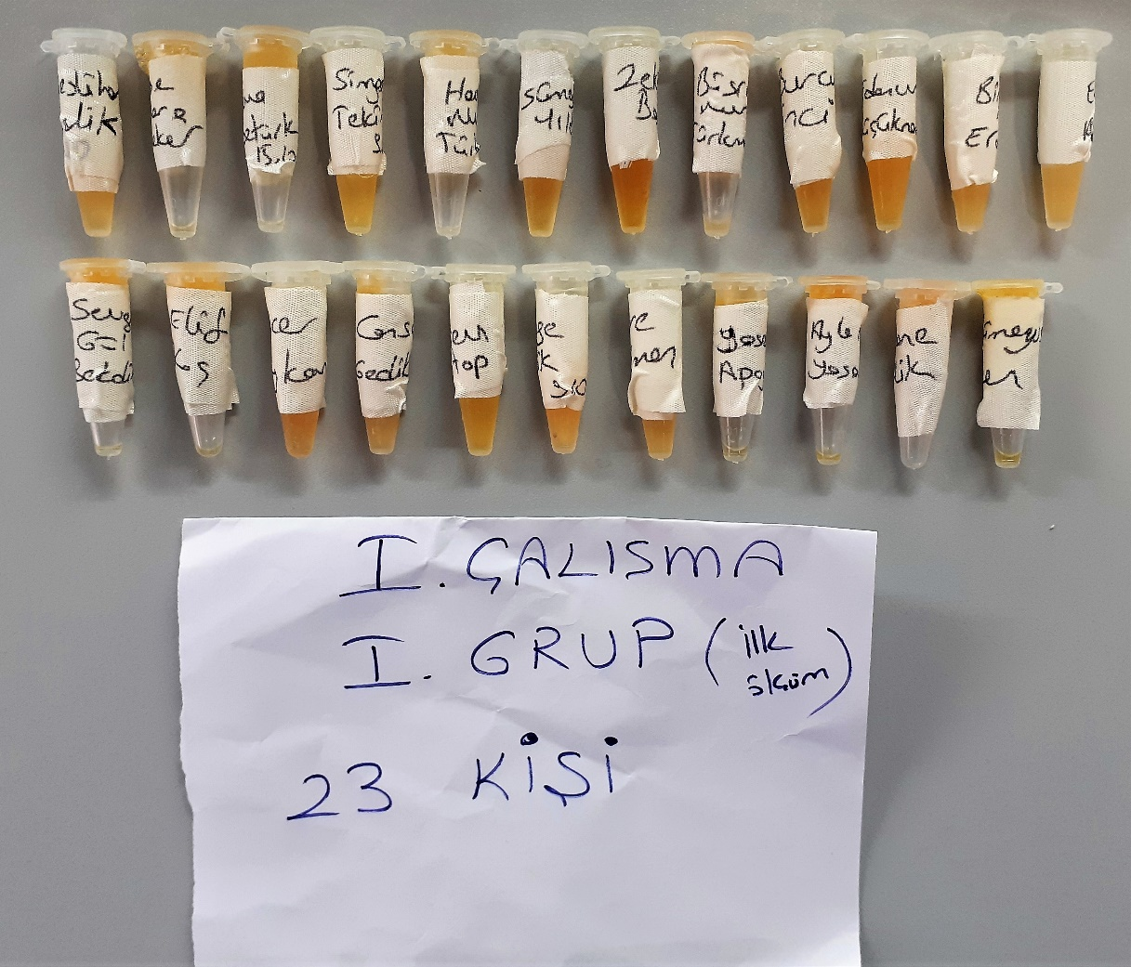
Büşranur Türkmenoğlu | 1.18 | 5.36 | 0.454
Burcu İnci | 1.2 | 6.9 | 0.575
Edanur Küçüknamlı | 1.56 | 4.34 | 0.278
Birgül Erdoğan | 1.21 | 4.53 | 0.374
Elif Akbaş | 1.18 | 4.29 | 0.364
Sevgi Gül Bekdik | 1.49 | 3.64 | 0.244
Elif Koç | 1.38 | 5.76 | 0.417
Hacer Baykan | 1.32 | 5.93 | 0.449
Cansu Gedikli | 1.37 | 4.51 | 0.329
Bersev Gültop | 1.16 | 4.25 | 0.366
Özge Selik | 1.35 | 4.43 | 0.328
Sare Türkmen | 1.06 | 3.84 | 0.362
Yasemin Apaydın | 1.14 | 5.58 | 0.489
Ayla Nisa Yaşar | 1.41 | 7.38 | 0.523
Dürdane Çelik | 1.3 | 6.94 | 0.534
Rümeysa Özen | 1.05 | 3.21 | 0.306

1. Çalışma - 2. Grup
Hacer Baykan | 1.79 | 5.33 | 0.298
Bersev Gültop | 1.54 | 6.63 | 0.431
Sema Öztürk | 1.46 | 6.68 | 0.458
Birgül Erdoğan | 1.5 | 5.42 | 0.361
Özge Selik | 1.43 | 5.18 | 0.362
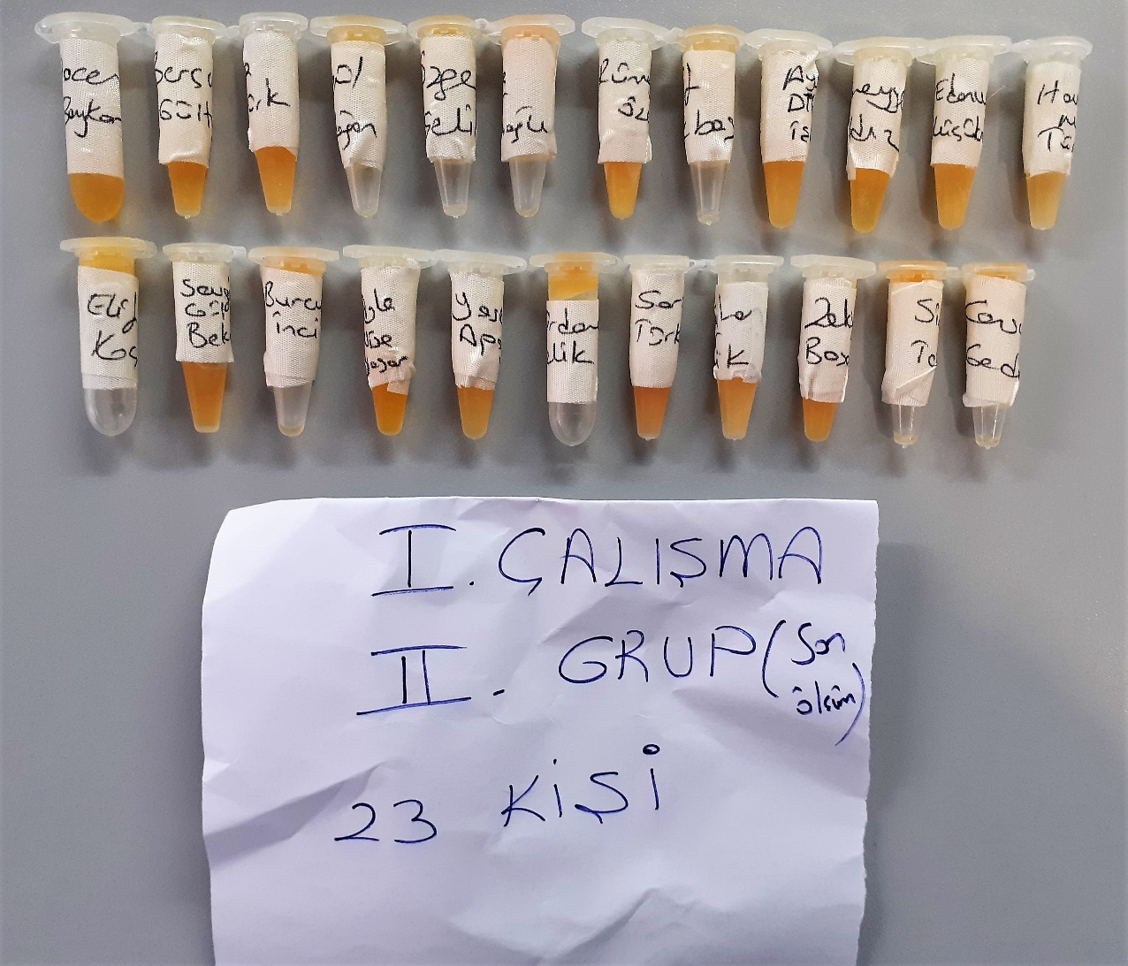
Büşranur Türkmenoğlu | 0.86 | 5.36 | 0.623
Rümeysa Özen | 1.69 | 5.06 | 0.299
Elif Akbaş | 1.08 | 4.08 | 0.378
Ayşe Dilara İşleker | 1.03 | 4.13 | 0.401
Sümeyye Yıldız | 0.77 | 3.5 | 0.455
Edanur Küçüknamlı | 1.22 | 5.14 | 0.421 | lipemi
Havvanur Türkalp | 1.35 | 5.91 | 0.438
Elif Koç | 0.82 | 3.73 | 0.455
Sevgi Gül Bekdik | 1.7 | 8.94 | 0.526
Burcu İnci | 1.39 | 6.41 | 0.461
Ayla Nisa Yaşar | 1.57 | 4.6 | 0.293
Yasemin Apaydın | 1.19 | 4.41 | 0.371
Dürdane Çelik | 1.38 | 5.7 | 0.413
Sare Türkmen | 1.54 | 8.49 | 0.551
Neslihan Çelik | 1.47 | 5.15 | 0.350
Zekiye Başaran | 1.78 | 8.4 | 0.472
Simge Tekin | 1.21 | 4.65 | 0.384
Cansu Gedikli | 1.09 | 5.42 | 0.497

2. Çalışma- 1 Grup
Kübra Mermer | 1.29 | 5.28 | 0.409
Kubilay Ağtaç | 1.51 | 6.53 | 0.432
Uğur Sözlü | 0.97 | 7.83 | 0.807 | lipemi
Burçin Irmak | 1.11 | 6.7 | 0.604
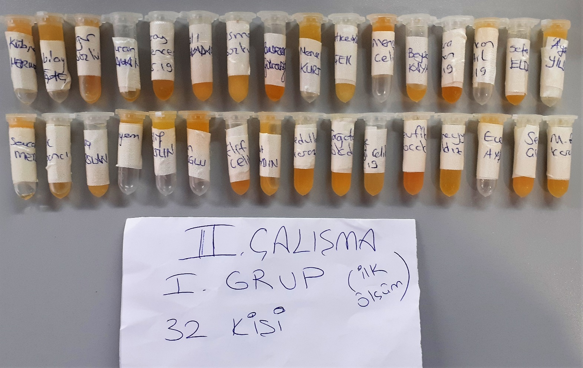
Feray Gencer | 1.34 | 6.03 | 0.450
Betül Kocaadam | 1.39 | 4.55 | 0.327 | lipemi
Osman Bozkurt | 1.36 | 4.4 | 0.324 | lipemi
Ramazan Gurzuslu | 2.08 | 4.99 | 0.240
Mervenur Kurt | 1.29 | 5.89 | 0.457
Hatice Kübra Çiçek | 1.11 | 5.17 | 0.466
Mensure Çelik | 1 | 4.58 | 0.458
Beyza Kayar | 1.41 | 5.34 | 0.379
Büşra Ayhan | 1.81 | 6.34 | 0.350
Furkan Ketil | 1.34 | 4.72 | 0.352
Sefa Eldem | 0.93 | 3.37 | 0.362
Ayşe Yıldız | 1.12 | 5.01 | 0.447
Sevcan Mercan | 1.23 | 4.43 | 0.360
Burak Tıprancı | 1.22 | 3.52 | 0.289
Ebru Arslan | 1.39 | 5.59 | 0.402
Meryem Güler | 1.11 | 4.21 | 0.379
Elif Altun | 1.04 | 4.4 | 0.423
Aysun Bozoğlu | 1.58 | 5.49 | 0.347
Elif Çelik | 1.53 | 4.7 | 0.307
Umut Apaydın | 1.74 | 5.24 | 0.301
Esedullah Akaroz | 1.46 | 5.73 | 0.392
Çağatay Gökdoğan | 1.54 | 4.59 | 0.298
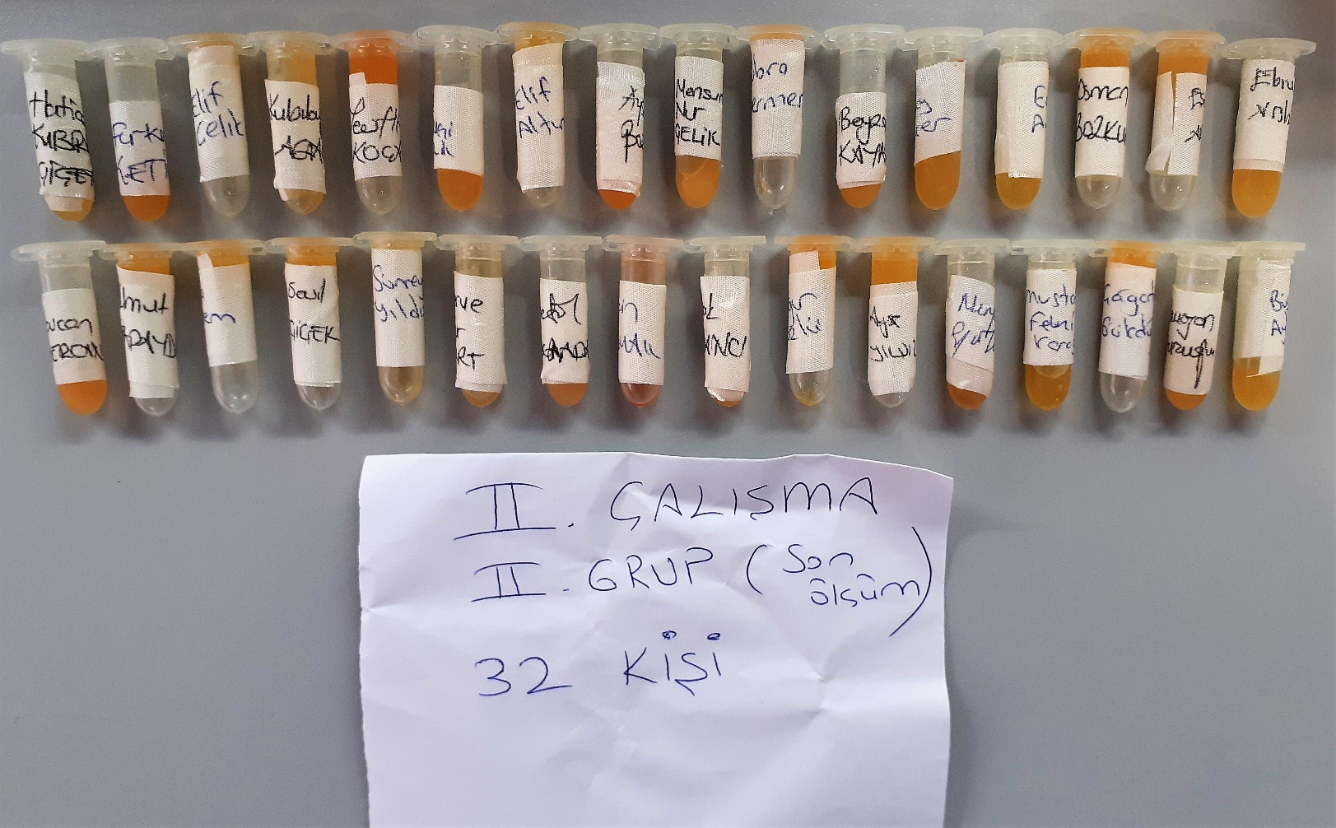
Özge Mengi Çelik | 1.3 | 4.03 | 0.310
Tevfik Koçak | 2.07 | 7.33 | 0.354
Sümeyye Yıldız | 1.5 | 6.35 | 0.423
Ece Aydın | 1.39 | 5.58 | 0.401
Sevil Çiçek | 1.45 | 5.33 | 0.368
M. Fevzi Karaguz | 1.47 | 4.55 | 0.310

2. Çalışma- 2. Grup
Hatice Kübra Çiçek | 1.11 | 4.84 | 0.436
Furkan Ketil | 1.96 | 7.05 | 0.360
Elif Çelik | 1.2 | 5.79 | 0.483
Kubilay Ağtaç | 1.51 | 5.4 | 0.358
Tevfik Koçak | 1.77 | 9.54 | 0.539
Özge Mengi Çelik | 1.6 | 6.51 | 0.407
Elif Altun | 1.3 | 5.18 | 0.398
Aysun Bozoğlu | 1.77 | 8.81 | 0.498
Mensure Çelik | 1.29 | 5.36 | 0.416
Kübra Mermer | 1.3 | 3.86 | 0.297
Beyza Kayar | 1.52 | 5.17 | 0.340
Feray Gencer | 1.5 | 5.42 | 0.361
Ece Aydın | 1.44 | 6.35 | 0.441
Osman Bozkurt | 1.48 | 5.15 | 0.348
Esedullah Akaroz | 1.29 | 5.26 | 0.408
Ebru Arslan | 1.58 | 6.31 | 0.399
Sevcan Mercan | 1.37 | 5.98 | 0.436
Umut Apaydın | 1.6 | 5.96 | 0.373
Sefa Eldem | 1.44 | 5.42 | 0.376
Sevil Çiçek | 1.28 | 4.55 | 0.355
Sümeyye Yıldız | 1.1 | 4.5 | 0.409
Mervenur Kurt | 1.04 | 5.85 | 0.563
Betük Kocaadam | 2.07 | 7.09 | 0.343
Burçin Irmak | 1.15 | 19.48 | 1.694 | hemolizli
Burak Tıprancı | 1.43 | 3.93 | 0.275
Uğur Sözlü | 1.34 | 5.24 | 0.391
Ayşe Yıldız | 1.35 | 5.23 | 0.387
Meryem Güler | 1.32 | 6.81 | 0.516
M. Fevzi Karaguz | 1.53 | 4.92 | 0.322
Çağatay Gökdoğan | 1.3 | 5.02 | 0.386
Ramazan Gurzuslu | 2.03 | 4.67 | 0.230
Büşra Ayhan | 1.14 | 4.38 | 0.384

